Sheet1
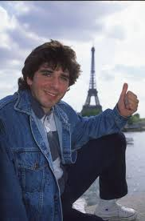
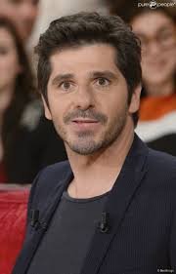
Hello toi !

C'est Patrick Fiori, je serais en concert au Phare à Chambéry ce Jeudi 5 Décembre 2004, j'espère te voir au premier rang !

